自验证截图
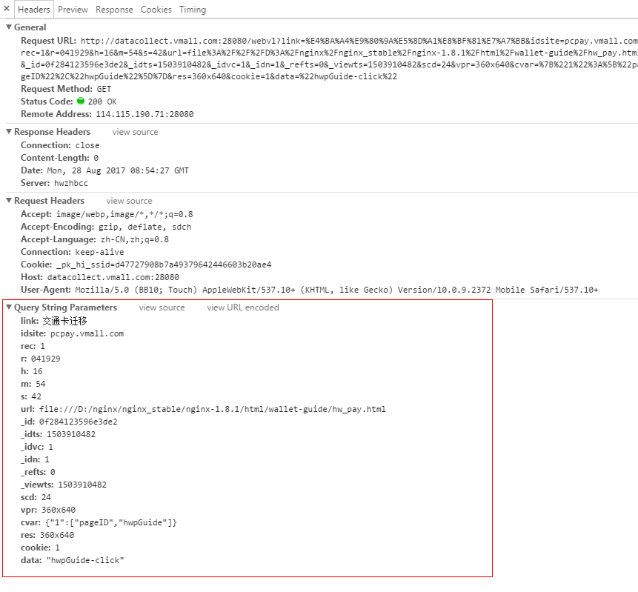
字段 | 字段说明
link | 事件ID,为点击问题的内容或搜索内容
idsite | 网站域名ID
rec | 常量
r | 6位随机数
h | 客户端时间（小时）
m | 客户端时间（分钟）
s | 客户端时间（秒）
url | 被访问页面url
_id | Cookie（唯一的16位长度16进制字符串）
_idts | Cookie创建时间
_idvc | 访问次数（根据cookie判断访问次数，超过半小时没有操作后同一cookie再次访问访问次数增加1）
_idn | 新访问者。
_refts | 渠道，来源时间
_viewts | 最后一次访问时间
scd | 屏幕颜色深度
vpr | 窗口分辨率
cvar | 用户自定义visit数据（定义了每个页面的pageID）
res | 分辨率
cookie | 是否支持cookie
data | 用户自定义数据，用于区分页面的点击事件和搜索框事件

